CNC_센서데이터_진동스핀들(마이팩토리)
< 설비별 데이터> |  | < 설비 하나당 데이터>
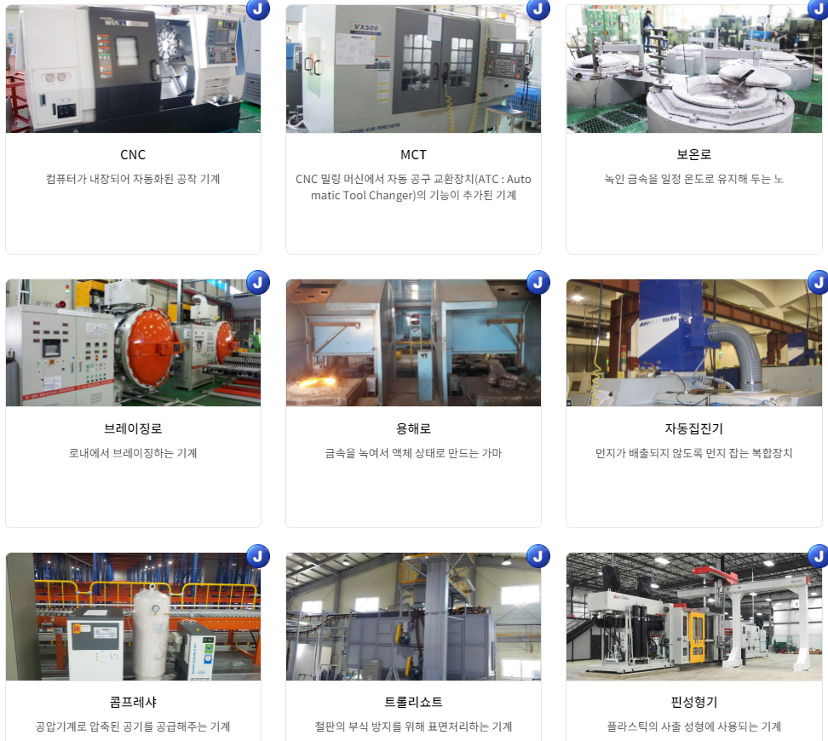
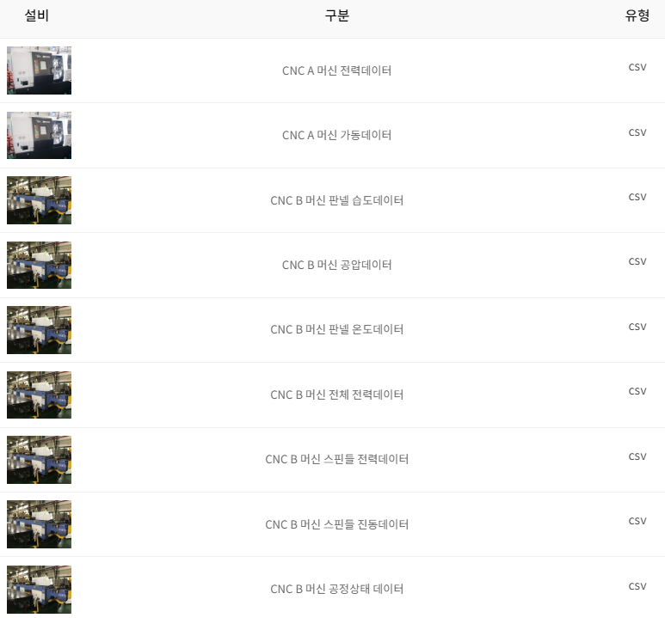

 |  |  |  | data_value | DATA_date
 |  |  |  | 0.01 | 00:00.8
 |  |  |  | 0.01 | 00:01.9
 |  |  |  | 0.01 | 00:02.8
 |  |  |  | 0 | 00:03.8
 |  |  |  | 0.01 | 00:04.9
 |  |  |  | 0 | 00:05.8
 | >> |  | >> | 0 | 00:06.8
 |  |  |  | 0.01 | 00:07.8
 |  |  |  | 0 | 00:08.8

 |  |  |  | 1,048,576행

장비이상 조기탐지
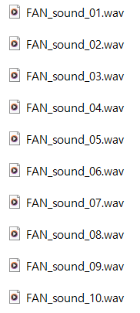
 |  |  | rows | columns | contents | 비고
데이터 구성 | 1 | 5공정_180sec | 1548 | 6 | process 추척위해 숫자 부여, 시간, 설비 내 공정 온도 및 전압 측정값 | 2021.09.06~2021.10.27기간 33개 csv파일
 | 2 | FAN_sound_error |  |  |  | wav 파일
 | 3 | FAN_sound_OK |  |  |  | wav 파일

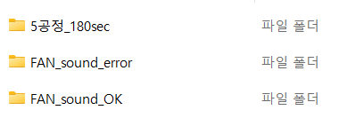

1. 5공정_180sec
Index | Process | Time | Temp | Current | Date
1 | 1 | 16:24:03 | 75.13914 | 1.61 | 2021-09-06
2 | 1 | 16:24:08 | 76.66042 | 1.53 | 2021-09-06
3 | 1 | 16:24:13 | 77.17766 | 1.701 | 2021-09-06
4 | 1 | 16:24:18 | 76.58643 | 1.736 | 2021-09-06
5 | 1 | 16:24:23 | 77.8771 | 1.748 | 2021-09-06
6 | 1 | 16:24:28 | 76.01353 | 1.734 | 2021-09-06
7 | 1 | 16:24:33 | 71.00785 | 1.763 | 2021-09-06
8 | 1 | 16:24:38 | 71.11938 | 1.721 | 2021-09-06
9 | 1 | 16:24:43 | 74.12181 | 1.608 | 2021-09-06
10 | 1 | 16:24:48 | 74.06198 | 1.61 | 2021-09-06

2. FAN_sound_error
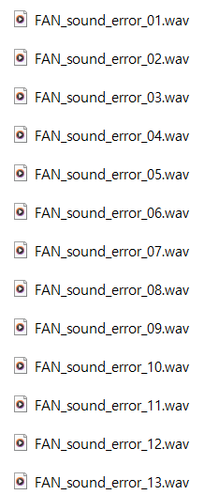

3. FAN_sound_OK

Ford 엔진 진동 AI 데이터셋
